상품제안서
천연양피 기능성 골프장갑 (컬러인쇄) | 상품코드: S14322

 |  |  |  |  |  |  | 02-713-8555 | www.synergygift.co.kr
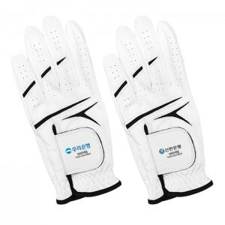

【상세/제작정보】 | <p>▶여성용 왼손 - 18호,19호, 20호, 21호 </p><p>▶여성용 오른손 - 18호, 19호, 20호, 21호</p><p>▶ 남성용 왼손 - 22호, 23호, 24호, 25호</p>

【인쇄/포장옵션】 | 풀칼라 / 종이상자

【공급단가】 | 수량 | 50~ | 100~ | 500~ | 1,000~ | 3,000~
*VAT별도 | 단가 | 5,130원 | 4,940원 | 4,750원 | 4,560원 | 4,440원

【상품 URL】 | https://www.synergygift.co.kr:443/src/goods_detail.php?gdno=12036

